상품제안서
슈퍼아이스 쿨타올 스포츠타올 | 상품코드: F28427

 |  |  |  |  |  |  | 02-412-0044 | www.easy1.co.kr
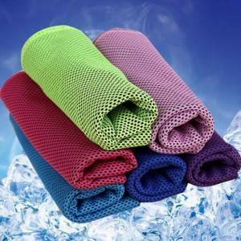

【상세/제작정보】 | 기본수량 미만 인쇄시 비용 추가. 사이즈별 문의. (M사이즈(30x80cm),L사이즈(30x100cm)

【인쇄/포장옵션】 | 풀칼라 / OPP(비닐)

【공급단가】 | 수량 | 100~ | 300~ | 500~ | 1,000~ | 3,000~
*VAT별도 | 단가 | 780원 | 760원 | 750원 | 720원 | 690원

【상품 URL】 | https://dev.easy1.co.kr:443/src/goods_detail.php?gdno=28427

